分组参数数据表配置
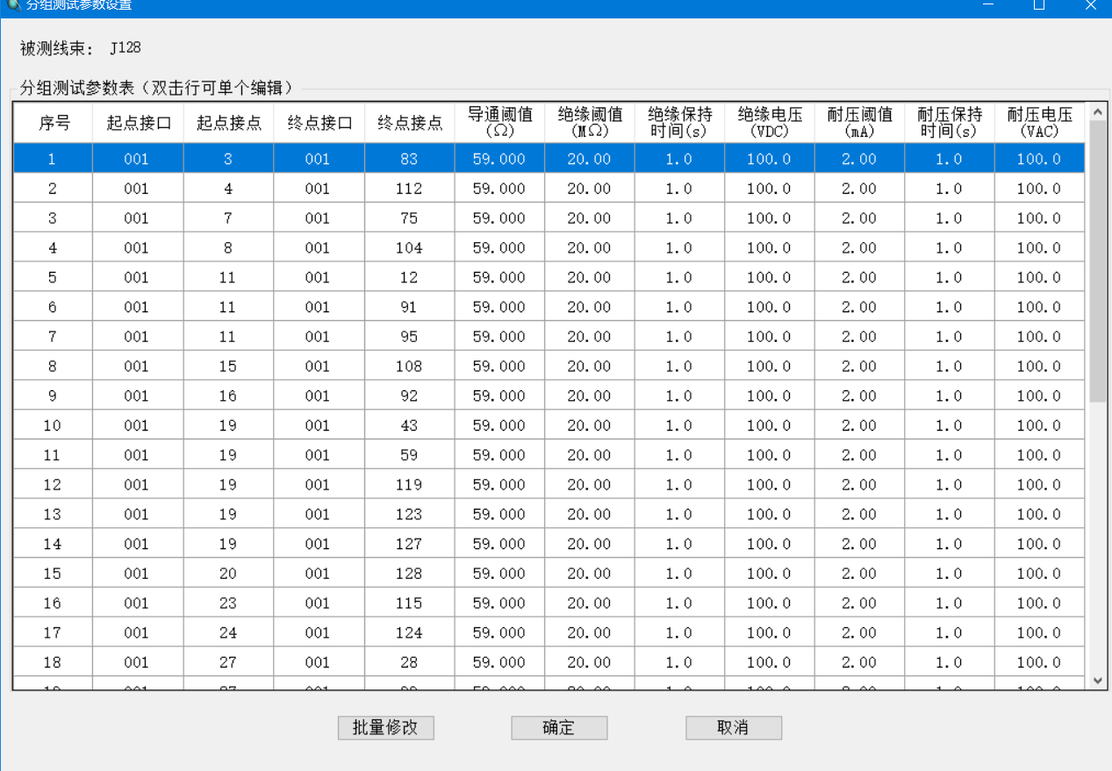
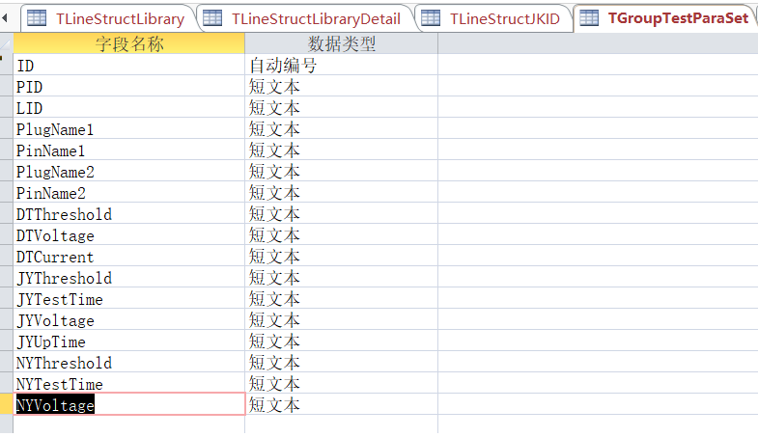

ID | PID | LID | PlugName1 | PinName1 | PlugName2 | PinName2 | DTThreshold | DTVoltage | DTCurrent | JYThreshold | JYTestTime | JYVoltage | JYUpTime | NYThreshold | NYTestTime | NYVoltage
1712 | 19 | 16 | 001 | 11 | 001 | 91 | 59.000 |  |  | 20.00 | 1.0 | 100.0 |  | 2.00 | 1.0 | 100.0

项目固定参数表配置
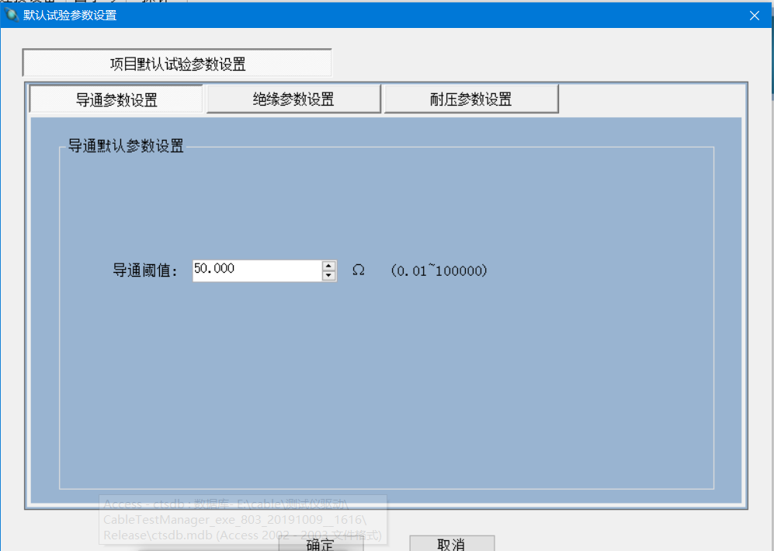
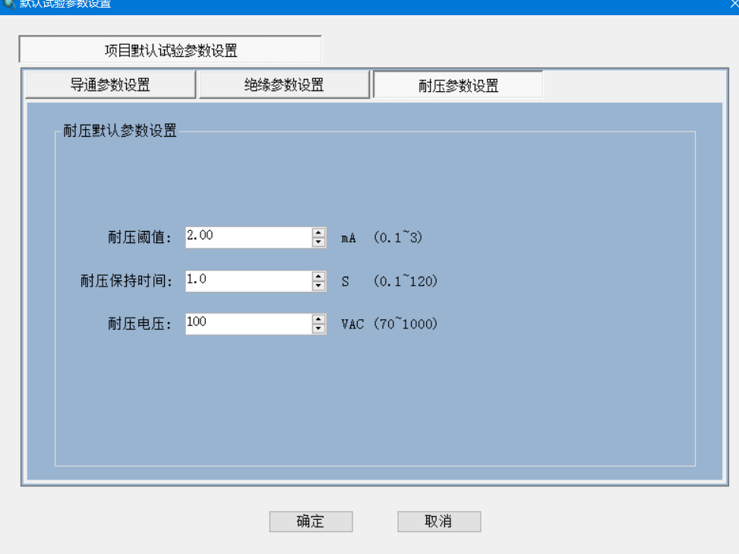
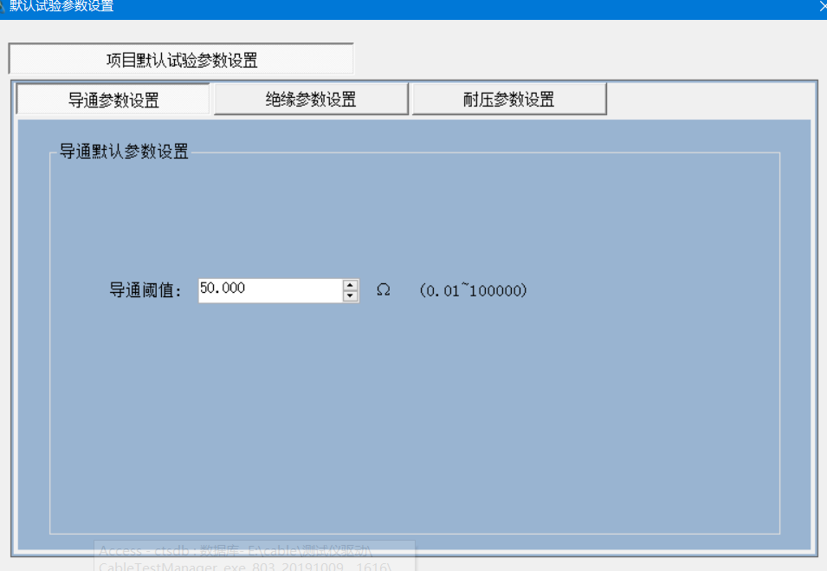
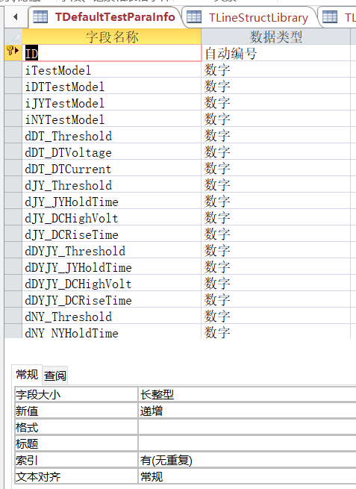

ID | iTestModel | iDTTestModel | iJYTestModel | iNYTestModel | dDT_Threshold | dDT_DTVoltage | dDT_DTCurrent | dJY_Threshold | dJY_JYHoldTime | dJY_DCHighVolt | dJY_DCRiseTime | dDYJY_Threshold | dDYJY_JYHoldTime | dDYJY_DCHighVolt | dDYJY_DCRiseTime | dNY_Threshold | dNY_NYHoldTime | dNY_ACHighVolt | dDR_Threshold | dDR_DRHoldTime | dDR_FreqValue | dDR_VoltValue
1 | 1 | 2 | 1 | 1 | 50 | 2.5 | 2000 | 60 | 1 | 100 | 0.2 | 10 | 1 | 30 | 0.2 | 2 | 1 | 100 | 1 | 5 | 1000 | 1

